Sheet1
Red input
A |  | 1 u = | 931.49410242 | MeV/c2
35
Eg (keV) | Er (keV) | Ex (keV) | Eg (MeV) | Er (MeV) | Ex (MeV)
1572.24 | 3.791E-02 | 1572.278 | 1.57224 | 3.791E-05 | 1.5723

Eg (keV) | Er (keV) | Ex (keV) | Eg (MeV) | Er (MeV) | Ex (MeV)
2347.42 | 8.451E-02 | 2347.5 | 2.3474 | 8.451E-05 | 2.3475

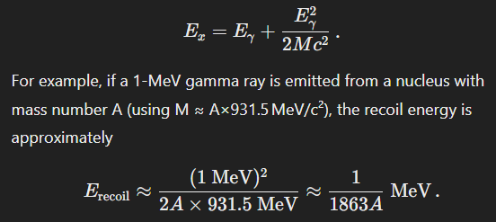

This correction is important to include for precise determinations, especially at higher gamma energies or in lighter nuclei.

